入力例
 |  |  | 御 見 積 書

シート：小計
＊税抜合計
＊消費税
上記の合計値が表示されています。
 |  |  |  |  |  |  |  | 見積番号： | 00000001
○○様 |  |  |  |  |  |  |  | 見積作成日： | 2020年01月01日
下記の通り御見積り申し上げます。

 |  | 御見積金額 |  |  | ¥0 |  |  | －（税込）

 |  |  |  | ※表示金額には消費税 |  | ¥0 | が含まれております。

 |  |  |  |  |  |  | 〒 | 000-0000
 |  |  |  |  |  |  | 〇〇件○○市○○町
 |  |  |  |  |  |  | 〇〇ビル
 |  |  |  |  |  |  | TEL:000-0000-0000
件名: | リノベーション工事 |  |  |  |  |  | FAX：000-0000-0000
工事場所: | 東京都○○ 1-1-2 |  |  |  |  |  | MAIL:sample@sample.com

内容: | 〇〇の内容 |  |  |  |  |  |  | 担当
見積有効期限: | 作成日より1ヵ月
工期: | 2週間
支払条件: | なし

備考
○○の備考

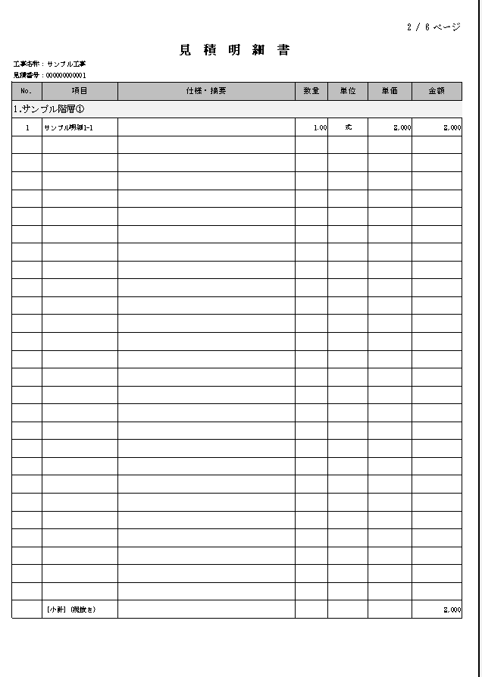
小 計
明 細
 |  |  |  |  |  |  |  |  |  | 【入力手順】
 |  |  |  |  |  |  |  |  |  | ①シート：小計に、分類（階層）を入力します。
 |  |  |  |  |  |  |  |  |  | ②入力した①は、シート：明細に反映されます。
 |  |  |  |  |  |  |  |  |  | ③シート：明細に各分類（階層）ごとの明細を入力します。
 |  |  |  |  |  |  |  |  |  | ※列：金額は、数式が入っています。ご注意ください。
 |  |  |  |  |  |  |  |  |  | ④シート：表紙に、消費税率を入力します。
 |  |  |  |  |  |  |  |  |  | ※初期値として10％が入っています。

 |  |  |  |  |  |  |  |  |  | 【原価計算方法】
 |  |  |  |  |  |  |  |  |  | ①各シートの原価管理表に、数量、原単価を入力すると原価金額・粗利・粗利率が表示されます。
 |  |  |  |  |  |  |  |  |  | ②①をもとに見積書を作成することで、利益を確保することができます。

